Sheet1
1. Màn hình trang admin

Chức năng màn hình: xem danh sách món ăn, thêm, sửa, xóa món ăn

2. Màn hình list món ăn

button 1(tạo mới): điều hướng đến màn hình thêm mới món ăn
button2(chỉnh sửa):điều hướng đến màn hình chi tiết món ăn
button3(xóa): điều hướng đến màn hình xóa món ăn

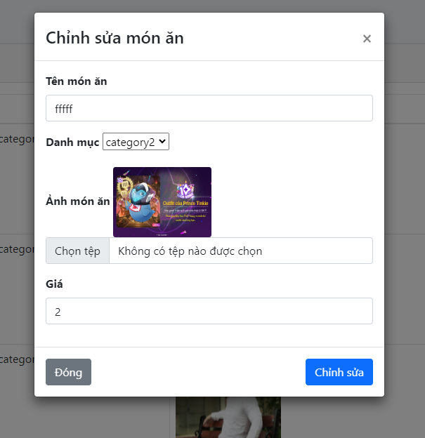
3. Màn hình detail món ăn
button Đóng: không thực hiện update món ăn
button Chỉnh sửa: thực hiện chỉnh sửa món ăn

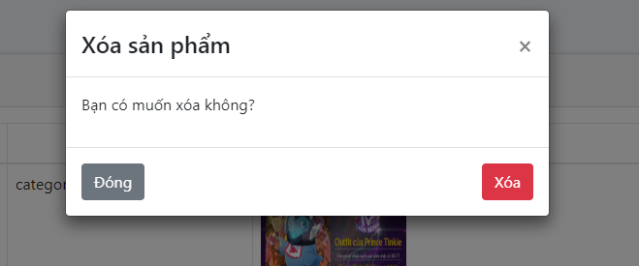
4. Màn hình xóa món ăn
button Đóng: không thực hiện xóa
button Xóa: thực hiện xóa món ăn

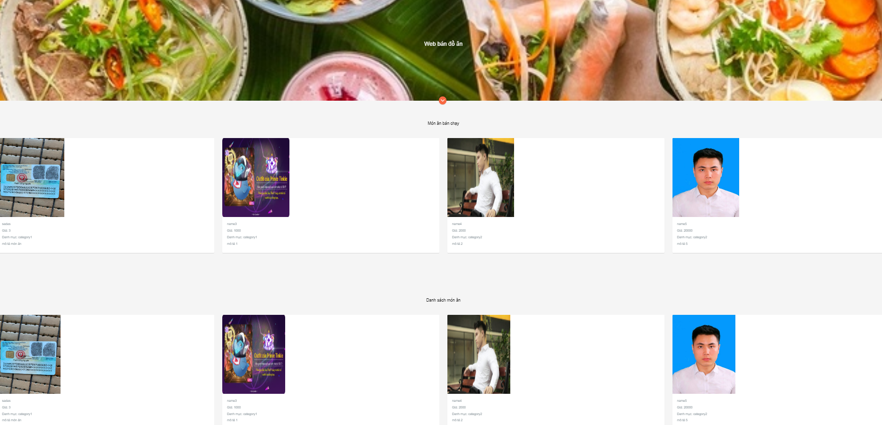

5. Màn hình user


6. Màn hình chi tiết món ăn

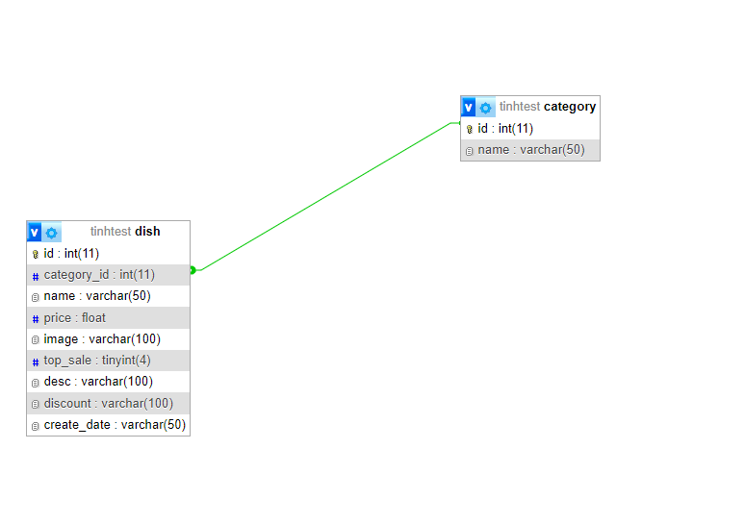
7. SQL
4.1, Bảng món ăn
tên trường | dạng
id | int, PK
name | varchar
category_id | int
image | varchar
price | float
top_sale | tinyint
desc | varchar
discount | varchar
create_date | varchar

4.2, Bảng category

tên trường | dạng
id | int, PK
name | varchar

1, Lấy danh sách món ăn: SELECT dish.id, dish.name,dish.price,dish.image, category.name AS category FROM category right join dish ON category.id = dish.category_id

2, Chỉnh sửa món ăn: UPDATE dish SET name = ? , category_id = ?, image = ? , price =? WHERE id = ?

3, Thêm mới món ăn : INSERT INTO dish (name, category_id, price, image) VALUES (?,?,?,?)

4, Xóa món ăn: DELETE FROM dish WHERE id = ?

5, Lấy danh sách danh mục : SELECT * from category

6, Lấy danh sách bán chạy: SELECT dish.id, dish.name,dish.price,dish.image, category.name AS category, dish.top_sale, dish.desc from dish left join category on dish.category_id = category.id where dish.top_sale = 1 limit 4

7. Lấy chi tiết món ăn: SELECT dish.id, dish.name,dish.price,dish.image, dish.category_id, category.name AS category ,dish.desc FROM category right join dish ON category.id = dish.category_id WHERE dish.id =?

8. Lấy món ăn top_sale: "SELECT dish.id, dish.name,dish.price,dish.image, category.name AS category, dish.top_sale, dish.desc from dish left join category on dish.category_id = category.id where dish.top_sale = 1 limit 4"

9. Lấy món ăn mới nhất: SELECT dish.id, dish.name, dish.price, dish.image, category.name AS category , dish.top_sale, dish.desc, dish.discount, dish.create_date FROM category join dish ON category.id = dish.category_id order by dish.create_date DESC limit 4

10. Lấy món ăn khuyến mãi: SELECT dish.id, dish.name, dish.price, dish.image, category.name AS category , dish.top_sale, dish.desc, dish.discount, dish.create_date FROM category join dish ON category.id = dish.category_id WHERE dish.discount IS NOT NULL limit 4

